Prueba
 | FECHA Inicio Ejec. | TC Planeados | TC Ejecutados | TC Pendientes de ejecutar | TC OK | TC Fallidos | TC Bloqueado | TC En proceso | TC N/A | Defectos | Acuerdo | %Avance Planeado | %Avance Real | % Desfase
 | 2020-05-08 | 9 | 9 | 0 | 9 | 0 | 0 | 0 | 0 | 0 | 0 | 100% | 100% | 0% | 100
PLAN DE EJECUCION DE PRUEBAS
 | TC PLANIFICADOS ACUMULADOS | CP EJECUTADOS ACUMULADOS | CP OK ACUMULADOS
5/7/2020 | 4 | 4 | 4
5/8/2020 | 9 | 9 | 9

CICLO | Dias | TC PLANIFICADOS | TC PLANIFICADOS ACUMULADOS | CP EJECUTADOS | CP EJECUTADOS ACUMULADOS | CP OK | CP OK ACUMULADOS | CP FALLIDOS/BLOQUEADO | CP FALLIDOS ACUMULADOS | %Pass Rate
1 | 2020-05-07 | 4 | 4 | 4 | 4 | 4 | 4 | 4 | 4 | 44% | 44 |  |  | 0% - 85% | MEDIO
1 | 2020-05-08 | 5 | 9 | 5 | 9 | 9 | 9 | 9 | 9 | 100% | 100 |  |  | 86% - 90% | BUENO
 |  |  |  |  |  |  |  |  |  |  |  |  |  | 91% - 100% | OPTIMO

 | TOTAL |  | 9

Reporte
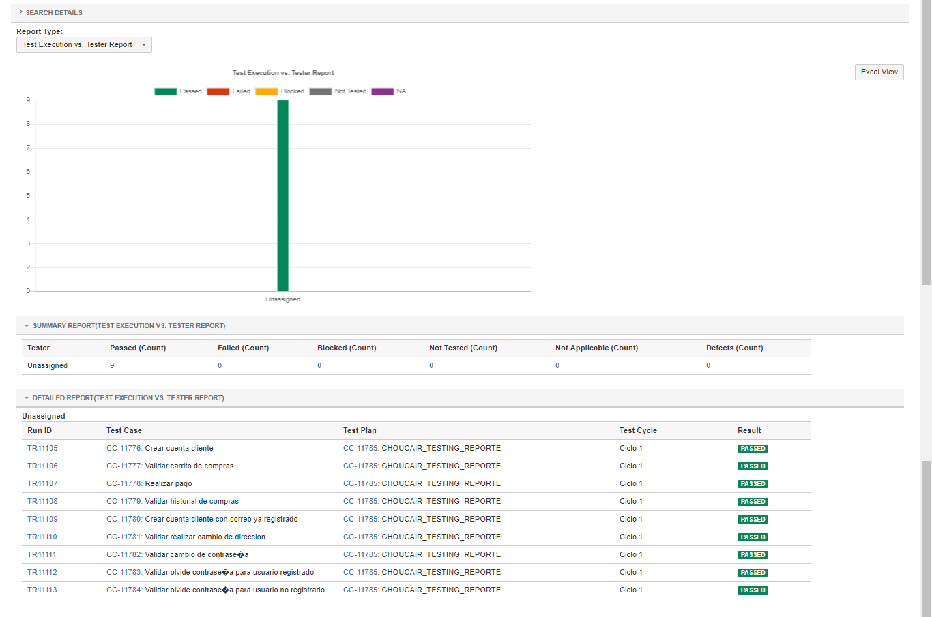

Reporte2
